Артем
 | ПРАЙС-ЛИСТ НА АВТОДОСТАВКУ ПОДРАЗДЕЛЕНИЕ АРТЕМ

Цены в руб. БЕЗ УЧЕТА НДС |  | Доставка по городу |  |  | 2025-07-08

 | до 3тн (без крана) |  | до 5тн (с краном) | до 10тн (с краном) | до 26тн (без крана)
Длина кузова | 4,5м |  | 5,9м | 9м | 13м
1 зона | 3000 |  | 6000 | 12000 | 14000
2 зона | 3000 |  | 4500 | 10000 | 12000
3 зона | 3500 |  | 7000 | 14000 | 15000
4 зона | до 3500 |  | до 5000 | по запросу | по запросу
 |  |  | Границы городской доставки
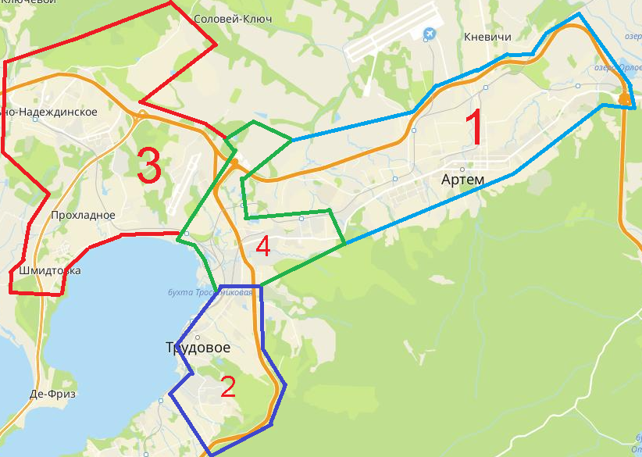

Цены в руб. без учета НДС |  | Доставка по межгороду

 | до 3тн (без крана) |  | до 5тн (с краном) | до 10тн (с краном) | до 26тн (без крана)
Длина кузова | 4,5м |  | 5,9м | 9м | 13м
Владивосток | 4000 |  | 8000 | 17000 | 18000
порт Владивосток | 5000 |  | 8000 | 20000 | 20000
Находка | 14000 |  | 22000 | 40000 | 40000
Уссурийск | 8000 |  | 14000 | 26000 | 27000
Спасск-Дальний | 20000 |  | 26000 | 48000 | 45000
Фокино | 11000 |  | 18000 | 32000 | 35000
Партизанск | 15000 |  | 23000 | 40000 | 42000
Ливадия | 13000 |  | 20000 | 38000 | 36000
Большой Камень | 10000 |  | 16000 | 25000 | 28000

ДОПОЛНИТЕЛЬНЫЕ УСЛУГИ ПО ДОСТАВКЕ

График осуществления доставок |  |  |  | пн-пт с 09.00 до 17.00, сб-по согласованию, в праздничные дни доставки не осуществляются
График осуществления бесплатных доставок до офисов ЦК в г.Уссурийск, г.Находка |  |  |  | еженедельно
Срок осуществления доставки (полный тариф) |  |  |  | На следующий день после размещения и оплаты заказа, при условии подтверждения заявки на доставку до 15.00
Доставка по направлениям, не указанным в прайсе |  |  |  | по запросу
Простой транспорта под разгрузкой более 1-го часа |  |  |  | Начиная со 2-го часа берется дополнительная оплата за простой в размере - 1500 руб/час (малотоннажный транспорт до 3тн), 4000 руб/час (для машин грузоподъемностью от 20тн)
Срыв автодоставки (отказ Заказчика от доставки в день доставки до момента выезда ТС со склада ЦК; изменение адреса доставки во время выполнения рейса) |  |  |  | 2500 руб
Варианты расчета |  |  |  | наличный расчет, безналичный расчет с НДС, безналичный расчет без НДС

Благовещенск
 | ПРАЙС-ЛИСТ НА АВТОДОСТАВКУ ПОДРАЗДЕЛЕНИЕ БЛАГОВЕЩЕНСК

Цены в руб. БЕЗ УЧЕТА НДС |  | Доставка по городу |  |  | 2025-07-08

 | до 2тн (без крана) |  | до 5тн (с краном) | до 10тн (с краном) | до 26тн (без крана)
Длина кузова | 4,5м |  | 5,9м | 9м | 12м
1 зона | от 1000 |  | 3850/час | 4500/час | индивидуально
2 зона | от 1200 |  | 3850/час | 4500/час | индивидуально
3 зона | 1,800 |  | от 5500 | от 7000 | индивидуально
4 зона | 2,800 |  | от 5500 | от 7000 | индивидуально
5 зона | 1,800 |  | от 5500 | от 7000 | индивидуально

 |  |  | Границы городской доставки
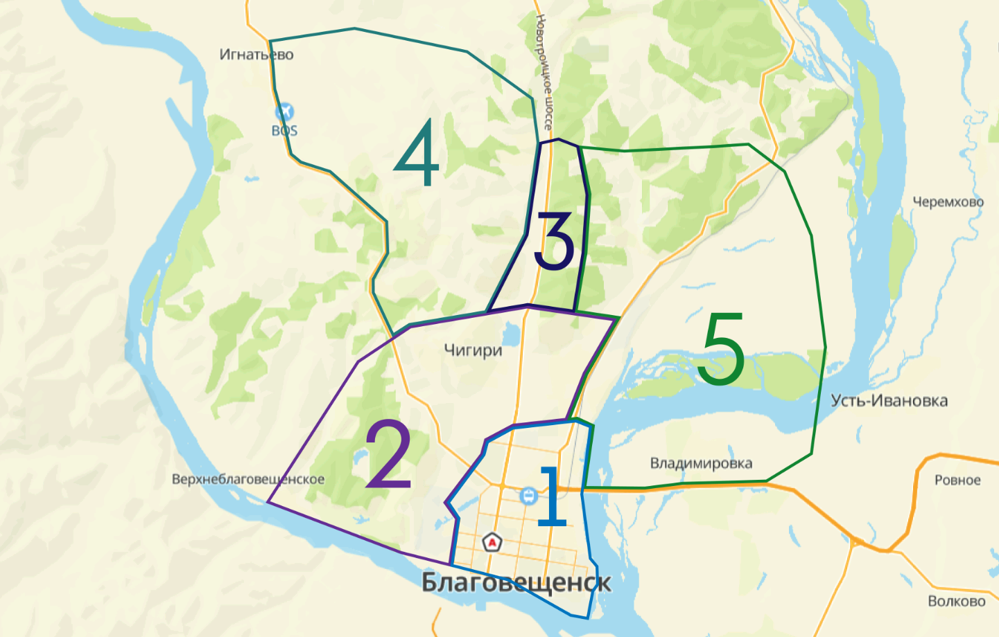

Цены в руб. БЕЗ УЧЕТА НДС |  | Доставка в отдаленные районы

маршрут | до 3тн (без крана) |  | до 5тн (с краном) | до 10тн (с краном) | до 26тн (без крана)
Длина кузова | 4,2м |  | 5,9м | 9м | 12м
Волково. Каникурган. Ровное. Усть-Ивановка. Заречный | 4,500 |  | 6,500 | 8,850 | индивидуально
Новотроицкое. | 4,350 |  | 6,500 | индивидуально | индивидуально
Толстовка. Лозовое. Грибское | 4,500 |  | 7,850 | индивидуально | индивидуально
Белогорье. | 4,850 |  | 7,600 | индивидуально | индивидуально
Марково. | 4,850 |  | 7,500 | индивидуально | индивидуально
Ивановка. Черемхово.Крещеновка. Дмитриевка. | 5,000 |  | 9,500 | индивидуально | индивидуально
Михайловка. Новинка. Грязнушка. | 5,000 |  | 8,850 | индивидуально | индивидуально
Садовое. Успеновка. Орлецкое. Луговое. Богородское. Большеозерка. Гродеково.Егорьевка | 7,000 |  | 10,000 | индивидуально | индивидуально
Более 60км - расчет доставки по запросу

ДОПОЛНИТЕЛЬНЫЕ УСЛУГИ ПО ДОСТАВКЕ

График осуществления доставок |  |  |  | пн-пт с 09.00 до 17.00, сб-по согласованию, в праздничные дни доставки не осуществляются
Срок осуществления доставки (полный тариф) |  |  |  | На следующий день после размещения и оплаты заказа, при условии подтверждения заявки на доставку до 15.00
Доставка по направлениям, не указанным в прайсе |  |  |  | по запросу
Простой транспорта под разгрузкой более 1-го часа |  |  |  | Начиная со 2-го часа берется дополнительная оплата за простой в размере - 1500 руб/час (малотоннажный транспорт до 3тн), 4000 руб/час (для машин грузоподъемностью от 20тн)
Срыв автодоставки (отказ Заказчика от доставки в день доставки до момента выезда ТС со склада ЦК; изменение адреса доставки во время выполнения рейса) |  |  |  | 2500 руб
Варианты расчета |  |  |  | наличный расчет, безналичный расчет с НДС, безналичный расчет без НДС

Иркутск
 | ПРАЙС-ЛИСТ НА АВТОДОСТАВКУ ПОДРАЗДЕЛЕНИЕ ИРКУТСК

Цены в руб. БЕЗ УЧЕТА НДС |  | Доставка по городу |  |  | 2025-07-08

 | до 3тн (без крана) |  | до 5тн (с краном) | до 10тн (с краном) | до 26тн (без крана)
Длина кузова | 3-4м |  | 4,5-6 м | 9м | 12м-12,5м
1 зона | 2500 |  | 5000 | 8500 | 3000/ час, минималка 3 часа =7200
2 зона | 2500 |  | 5000 | 8500 | 3000/ час
3 зона | 3900 |  | 5000 | 8500 | 3000/ час
4 зона | 3900 |  | 5500 | 11000 | индивидуальный просчет
5 зона | 4500 |  | 5500 | 11000 | индивидуальный просчет
6 зона | 3900 |  | 5800 | 10000 | индивидуальный просчет

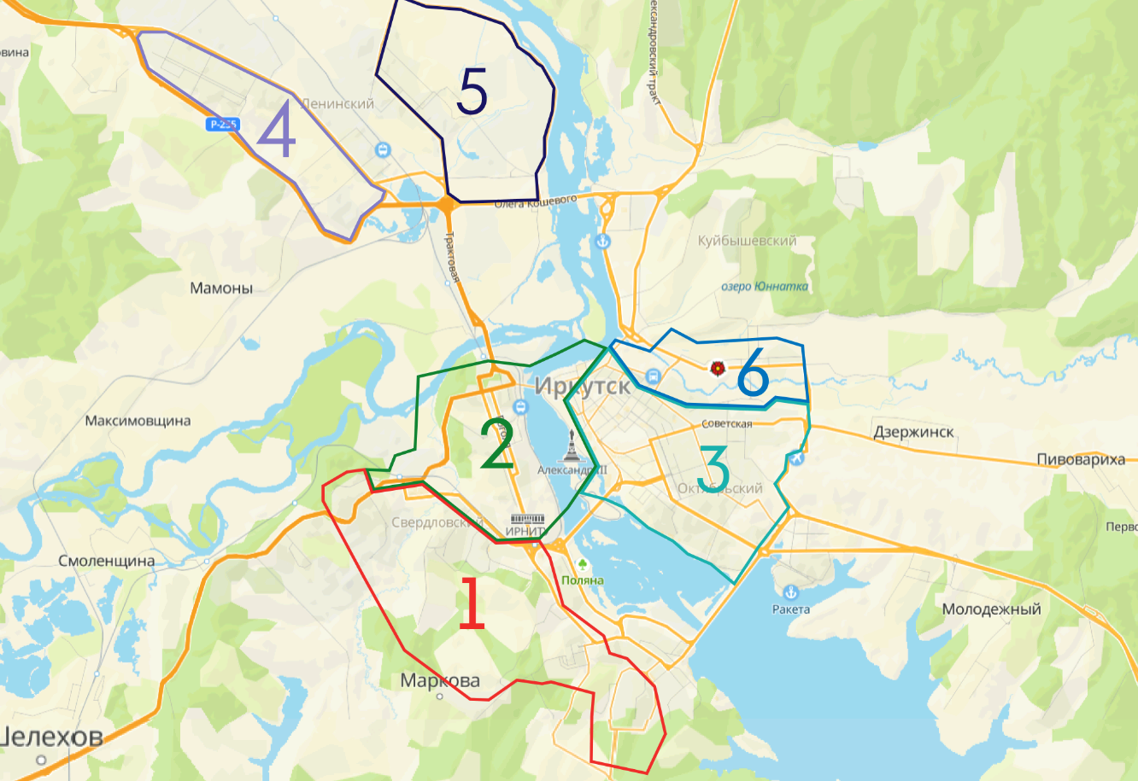
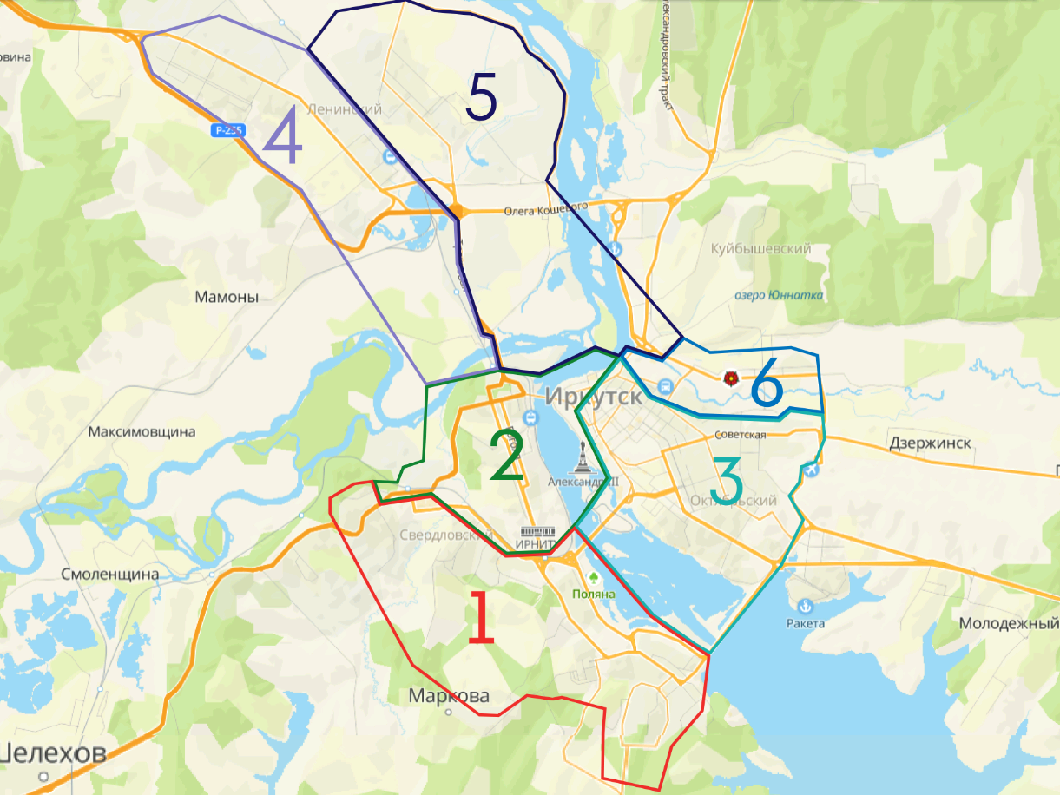
 |  |  | Границы городской доставки

Цены в руб. БЕЗ УЧЕТА НДС |  | Доставка по межгороду

 | до 3тн (без крана) |  | до 5тн (с краном) | до 10тн (с краном) | до 26тн (без крана)
 | 4,5м |  | 5,9м | 9м | 9,5-12м
Смоленщина | 4000 |  | 6500 | 8000 | 11500
Марково | 4000 |  | 5500 | 8000 | 11500
Хомутово | 4500 |  | 8000 | 10000 | 13000
Западный | 5000 |  | 8500 | 10000 | 12500
Мамоны | 4500 |  | 6000 | 8000 | 12500
Молодежный | 4000 |  | 5500 | 9000 | 12500
Бурдугуз | 5500 |  | 9000 | 12000 | индивидуально
Мельничная падь | 5500 |  | 6000 | 8000 | 12000
Баклаши | 5000 |  | 6500 | 9000 | индивидуально
Листвянка | 10000 |  | 15000 | 17000 | индивидуально

ДОПОЛНИТЕЛЬНЫЕ УСЛУГИ ПО ДОСТАВКЕ

График осуществления доставок |  |  |  | пн-пт, с 08.00 до 17.00, сб с 09-15-00-по согласованию, в праздничные дни доставки не осуществляются
Срок осуществления доставки (полный тариф) |  |  |  | На следующий день после размещения и оплаты заказа, при условии подтверждения заявки на доставку до 15.00
Доставка по направлениям, не указанным в прайсе |  |  |  | по запросу
Простой транспорта под разгрузкой более 1-го часа |  |  |  | Начиная со 2-го часа берется дополнительная оплата за простой в размере - 1500 руб/час (малотоннажный транспорт до 3тн), 4000 руб/час (для машин грузоподъемностью от 20тн)
Срыв автодоставки (отказ Заказчика от доставки в день доставки до момента выезда ТС со склада ЦК; изменение адреса доставки во время выполнения рейса) |  |  |  | 2500 руб
Варианты расчета |  |  |  | наличный расчет, безналичный расчет с НДС, безналичный расчет без НДС

Ангарск
Цены в руб. БЕЗ УЧЕТА НДС |  | Доставка по городу Ангарск |  |  | 2025-07-08

 | до 3тн (без крана) |  | до 5тн (с краном) | до 10тн (с краном) | до 26тн (без крана)
Длина кузова | 3-4м |  | 4,5-6 м | 9м | 12м-12,5м
1 зона | 1600 |  | 4000 | 8500 | 3500/ час, минималка 3 часа =10500
2 зона | 2000 |  | 5500 | 8500 | 3500/ час, минималка 3 часа =10501

 |  |  | Границы зон доставки
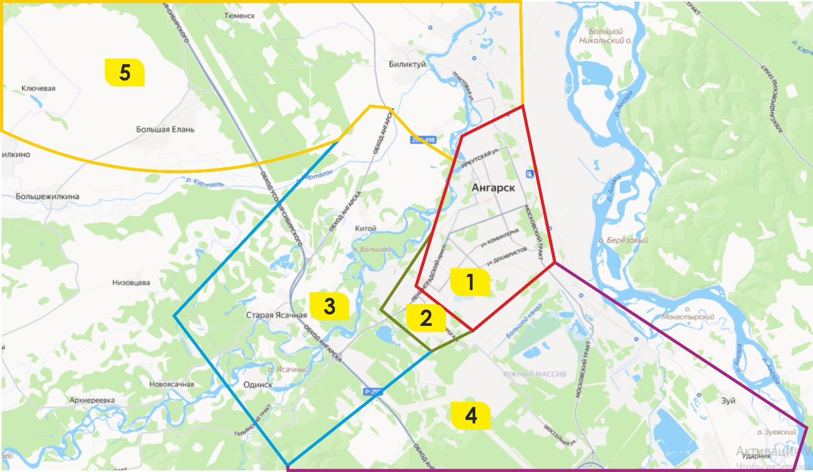

Цены в руб. БЕЗ УЧЕТА НДС |  | Доставка по межгороду

 | до 3тн (без крана) |  | до 5тн (с краном) | до 10тн (с краном) | до 26тн (без крана)
 | 4,5м |  | 5,9м | 9м | 9,5-12м
Зона 3 (территория от Ангарска до Одинска - Старая Ясачная, д.Китой, Утес) | от 2300 |  | от 5500 | от 11000 | от 9000
Зона 4 (территория от Ангарска до Иркутска - п. Мегет, д. Зуй, Малая Еланка) | от 2300 |  | от 5000 | от 12500 | от 15000
Зона 5 (территория от Ангарска до Усолья-Сибирского - с. Большая Елань , Большежилкино, Биликтуй, Тельма) | от 2000 |  | от 5500 | от 11000 | от 12000

Красноярск
 | ПРАЙС-ЛИСТ НА АВТОДОСТАВКУ ПОДРАЗДЕЛЕНИЕ КРАСНОЯРСК

Цены в руб. БЕЗ УЧЕТА НДС |  | Доставка по городу |  |  | 2025-07-08

 | до 1,5 тн (без крана) |  | до 3 тн (без крана) | до 5 тн (без крана) | до 5 тн (с краном)
Длина кузова | 3 м |  | до 5 м | до 6 м | до 6 м
1 зона | 4,900 |  | 6,900 | 9,800 | 12,200
2 зона | 7,700 |  | 9,200 | 11,900 | 15,700
3 зона | 8,200 |  | 8,400 | 12,200 | 16,200

 |  |  | Границы городской доставки
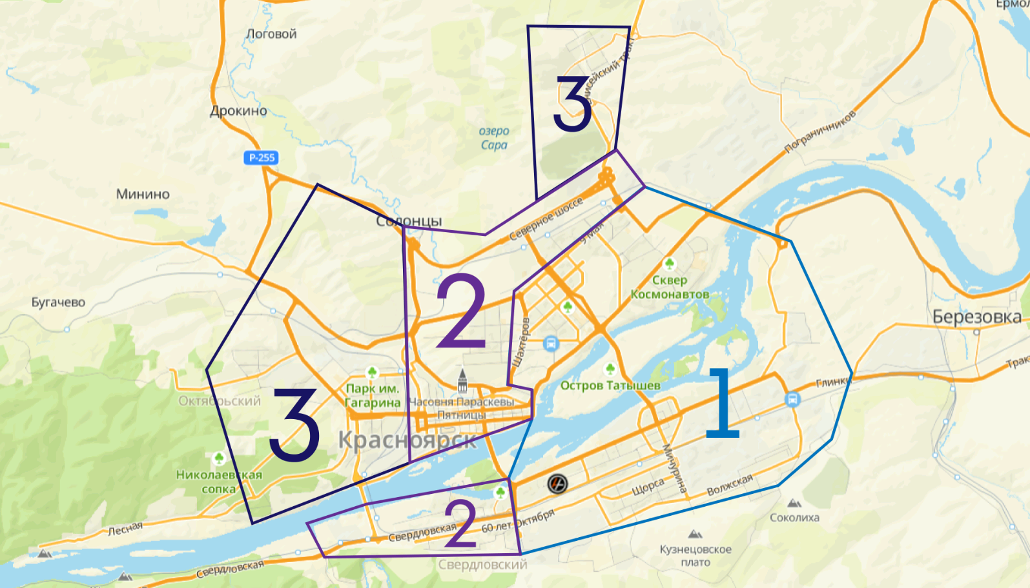

Цены в руб. БЕЗ УЧЕТА НДС |  | Доставка по межгороду

 | до 1,5 тн (без крана) |  | до 3 тн (без крана) | до 5 тн (без крана) | до 5 тн (с краном)
Длина кузова | 3 м |  | до 5 м | до 6 м | до 6 м
пгт. Березовка | 5,100 |  | 7,300 | 9,400 | 12500
д. Ермолаево, д.Терентьево, д. Есаулово | по запросу |  | по запросу | по запросу | по запросу
д. Киндяково - п. Челноково - д. Бархатово | по запросу |  | по запросу | по запросу | по запросу
г. Сосновоборск | 9,100 |  | 13,300 | 17,800 | 22500
п. Тартат - п. Подгорный - п. Новый путь | 9,100 |  | 13,300 | 17,800 | 22500
г. Железногорск | по запросу |  | по запросу | по запросу | по запросу
д. Зыково | по запросу |  | по запросу | по запросу | по запросу
д. Маганск | по запросу |  | по запросу | по запросу | по запросу
д. Вознесенка - д. Лопатино | по запросу |  | по запросу | по запросу | по запросу
д. Камарчага -д. Шалинское | по запросу |  | по запросу | по запросу | по запросу
д. Кускун - д. М.Кускун | по запросу |  | по запросу | по запросу | по запросу
д. Кубеково | по запросу |  | по запросу | по запросу | по запросу
д. Сухая Балка - д. Старцево | 8,000 |  | 11,900 | 15,000 | 19800
п. Придорожный - д. Шуваево | по запросу |  | по запросу | по запросу | по запросу
д. Таскино - д. Погорелка | по запросу |  | по запросу | по запросу | по запросу
п. Родниковый - д. Миндерла | по запросу |  | по запросу | по запросу | по запросу
п. Солонцы | по запросу |  | по запросу | по запросу | по запросу
д. Минино - д. Бугачево | 8,000 |  | 11,900 | 15,000 | 19800
п. Элита - ст. Минино | 8,000 |  | 11,900 | 15,000 | 19800
п. Дрокино - п. Логовой - п. Творогово | по запросу |  | по запросу | по запросу | по запросу
п. Емельяново | по запросу |  | по запросу | по запросу | по запросу
п. Кедровый - п. 13 Борцов | по запросу |  | по запросу | по запросу | по запросу
п. Слизнево | по запросу |  | по запросу | по запросу | по запросу
с. Овсянка | по запросу |  | по запросу | по запросу | по запросу
п. Усть-Мана | по запросу |  | по запросу | по запросу | по запросу
п. Манский | 10,300 |  | 17,300 | 18,700 | 25300
г. Дивногорск | 10,300 |  | 17,300 | 18,700 | 25300

ДОПОЛНИТЕЛЬНЫЕ УСЛУГИ ПО ДОСТАВКЕ

График осуществления доставок |  |  |  | пн-пт с 09.00 до 17.00, сб-по согласованию, в праздничные дни доставки не осуществляются
Срок осуществления доставки (полный тариф) |  |  |  | На следующий день после размещения и оплаты заказа, при условии подтверждения заявки на доставку до 15.00
Доставка по направлениям, не указанным в прайсе |  |  |  | по запросу
Простой транспорта под разгрузкой более 1-го часа |  |  |  | Начиная со 2-го часа берется дополнительная оплата за простой в размере - 1500 руб/час (малотоннажный транспорт до 3тн), 4000 руб/час (для машин грузоподъемностью от 20тн)
Срыв автодоставки (отказ Заказчика от доставки в день доставки до момента выезда ТС со склада ЦК; изменение адреса доставки во время выполнения рейса) |  |  |  | 2500 руб
Варианты расчета |  |  |  | наличный расчет, безналичный расчет с НДС, безналичный расчет без НДС

